Deckblatt
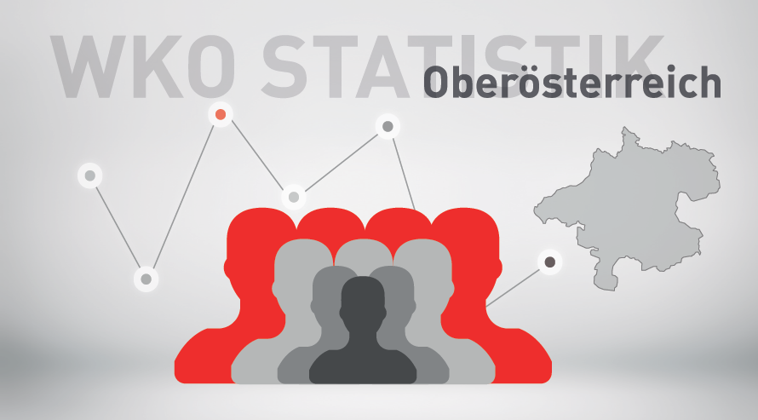

Mitgliederstatistik 1. Quartal 2024

